接口格式
功能描述 | 呼叫任务
接口方式 | POST
接口地址 | http://***.***.***.***:5002/api/rcs/addTask
接口方法
请求字段
参数名 | 中文描述 | 类型 | 参数例子 | 参数范围 | 备注
toNum | 任务编码 | String | “5780280” | 不重复字符串 | 生产盘点核对依据
suNum | 卡板单号 | String | "100001415771" | 不重复字符串 | 每个卡板的唯一标识，库位信息显示使用
material | 物料编码 | String | "92210800" | 可为空 | 库位信息显示时使用
materialNum | 物料数量 | int | 11050 | 可为空 | 库位信息显示时使用
createTime | 创建时间 | String | "2025-05-05T14:48:00Z" | 不可为空 | SAP创建订单时的时间，用于超时异常判断
confirmTime | 确认时间 | String | "2023-05-05T14:49:00Z" | 可为空 | SAP确认订单时的时间，预留后续使用
sourceType | 起始类型 | String | "001" | 详见“任务类型”-B列 | 用于判断任务类型
sourceBin | 起始位置 | String | "01A01" | 详见“Bin 信息”
DestType | 目标类型 | String | "004" | 详见“任务类型”-D列 | 用于判断任务类型
taskType | 任务类型 | String | “binToBin” | 详见“任务类型”-H列
DestBin | 目标位置 | String | "P099-01" | 详见“Bin 信息”
TaskIdentification | 入库的标识 | int | 0 | 任务出入库标识0出库1入库
ShelvesIdentification | 货架标识 | String | “P1” | 货架标识入库的标识是终点出库的标识是起点
返回(Json 格式)
参数名 | 中文描述 | 类型 | 参数例子 | 参数范围
toNum | 任务编码 | String | “5780280” | 不重复字符串
callTime | 呼叫时间 | String | "2023-05-05T14:49:00Z"
status | 返回状态 | string | “Success“ | “Success“,”Fail”
message | 结果提示 | string | ““
failType | 失败类型 | int | 101 | 根据你们的经验，一般失败类型有那几样，是否需要增加失败的代码这一项，如：(仅举例) 101: 工位不存在 102: 工位已占用 103: 起始位置为空 104: 路径不存在 105: 导航失败 ……
成功举例 | {"toNum":“5780280”, callTime:"2023-05-05T14:49:00Z", "status": "Success", "failType": null, "message": "任务下发成功",}
失败举例 | {"toNum":“5780280”, callTime:"2023-05-05T14:49:00Z", "status": "Fail", "failType": 101, "message": "任务下发失败,工位不存在",}

功能描述 | 任务状态回传
接口方式 | POST
接口地址 | http://***.***.***.***:****/****(预留，后期能快速定义地址，此阶段暂不使用)
接口方法
请求字段
参数名 | 中文描述 | 类型 | 参数例子 | 参数范围
toNum | 任务编码 | String | “5780280” | 不重复字符串
status | 状态 | String | “0” | 0: 初始化, 1: 已接收 2: 已接盘 3: 任务完成 4: 任务取消
返回(Json 格式)
参数名 | 中文描述 | 类型 | 参数例子 | 参数范围
status | 返回状态 | string | “Success“ | “Success“,”Fail”
message | 结果提示 | string | ““
成功举例 | {"status": "Success", "message": "",}
失败举例 | {"status": "Fail", "message": "",}

功能描述 | 取消任务
接口方式 | POST
接口地址 | http://***.***.***.***:5002/api/rcs/cancelTask
接口方法
请求字段
参数名 | 中文描述 | 类型 | 参数例子 | 参数范围
toNum | 任务编码 | String | “5780280” | 不重复字符串
返回(Json 格式)
参数名 | 中文描述 | 类型 | 参数例子 | 参数范围
status | 返回状态 | string | “Success“ | “Success“,”Fail”
message | 结果提示 | string | ““
成功举例 | {"status": "Success", "message": "任务取消成功 ",}
失败举例 | {"status": "Fail", "message": "任务取消失败,任务不存在",}

功能描述 | 任务清单(最近一个月，31天)
接口方式 | GET
接口地址 | http://***.***.***.***:5002/api/rcs/getTaskList
接口方法
请求字段
参数名 | 中文描述 | 类型 | 参数例子 | 参数范围

返回(Json 格式)
参数名 | 中文描述 | 类型 | 参数例子 | 备注
status | 返回状态 | string | “Success“ | “Success“,”Fail”
data | 清单 | list
toNum | 任务编码 | String | “5780280” | 不重复字符串
suNum | 卡板单号 | String | "100001415771" | 不重复字符串
material | 物料编码 | String | "92210800" | 可为null
materialNum | 物料数量 | int | 11050 | 可为null
createTime | 创建时间 | String | "2025-05-05T14:48:00Z"
startTime | 任务开始时间 | String | "2023-05-05T14:49:00Z"
finishTime | 任务完成时间 | String | "2023-05-05T14:49:00Z"
sourceType | 起始类型 | String | "001" | 详见“任务类型”-B列
sourceBin | 起始位置 | String | "01A01" | 详见“Bin 信息”
DestType | 目标类型 | String | "004" | 详见“任务类型”-D列
DestBin | 目标位置 | String | "P099-01" | 详见“Bin 信息”
taskType | 任务类型 | String | “成品出货” | 详见“任务类型”-H列
msg | 信息 | String | “Success“ | “Success“,”Fail”
step | 步骤 | String | “finish” | 任务正常完成
 |  |  | “下货架” | 在下货架过程中失败
 |  |  | “上货架” | 在上货架过程中失败
 |  |  | “中转过程” | 在中转过程过程中失败
 |  |  | “创建任务“ | 在创建任务过程中失败
agvId | 执行任务的车 | list | ["AGV01","AGV03"] | 此任务涉及的车辆
message | 结果提示 | string | "请求成功"
成功举例 | {"status": "Success", “data”:[{ “toNum”:“5780280”, "suNum":"100001415771", "material":"92210800", “material”:11050, "createTime":"2025-05-05T14:48:00Z", "startTime":"2025-05-05T14:48:00Z", "finishTime":"2025-05-05T14:48:00Z", "sourceType":"001", "sourceBin":"01A01", "DestType":"004", "DestBin":"P099-01", "taskType":"成品出货", "msg":"success", "step":"finish", "agvId":["AGV01","AGV03"], },……], "message":"请求成功",}
失败举例 | {"status": "Fail", "data":[], "message": "连接失败",}

功能描述 | 任务查询(按TO)
接口方式 | POST
接口地址 | http://***.***.***.***:5002/api/rcs/toGetTask
接口方法
请求字段
参数名 | 中文描述 | 类型 | 参数例子 | 参数范围
toNum | 任务编码 | String | “5780280” | 不重复字符串
返回(Json 格式)
参数名 | 中文描述 | 类型 | 参数例子 | 备注
status | 返回状态 | string | “Success“ | “Success“,”Fail”
data | 清单 | list
toNum | 任务编码 | String | “5780280” | 不重复字符串
suNum | 卡板单号 | String | "100001415771" | 不重复字符串
material | 物料编码 | String | "92210800" | 可为null
materialNum | 物料数量 | int | 11050 | 可为null
createTime | 创建时间 | String | "2025-05-05T14:48:00Z"
startTime | 任务开始时间 | String | "2023-05-05T14:49:00Z"
finishTime | 任务完成时间 | String | "2023-05-05T14:49:00Z"
sourceType | 起始类型 | String | "001" | 详见“任务类型”-B列
sourceBin | 起始位置 | String | "01A01" | 详见“Bin 信息”
DestType | 目标类型 | String | "004" | 详见“任务类型”-D列
DestBin | 目标位置 | String | "P099-01" | 详见“Bin 信息”
taskType | 任务类型 | String | “成品出货” | 详见“任务类型”-H列
msg | 信息 | String | “Success“ | “Success“,”Fail”
step | 步骤 | String | “finish” | 任务正常完成
 |  |  | “下货架” | 在下货架过程中失败
 |  |  | “上货架” | 在上货架过程中失败
 |  |  | “中转过程” | 在中转过程过程中失败
 |  |  | “创建任务“ | 在创建任务过程中失败
agvId | 执行任务的车 | list | ["AGV01","AGV03"] | 此任务涉及的车辆
message | 结果提示 | string | "请求成功"
成功举例 | {"status": "Success", “data”:[{ “toNum”:“5780280”, "suNum":"100001415771", "material":"92210800", “material”:11050, "createTime":"2025-05-05T14:48:00Z", "startTime":"2025-05-05T14:48:00Z", "finishTime":"2025-05-05T14:48:00Z", "sourceType":"001", "sourceBin":"01A01", "DestType":"004", "DestBin":"P099-01", "taskType":"成品出货", "msg":"success", "step":"finish", "agvId":["AGV01","AGV03"], },], "message":"请求成功",}
失败举例 | {"status": "Fail", "data":[], "message": "连接失败",}

功能描述 | 任务查询(按创建时间区间)
接口方式 | POST
接口地址 | http://***.***.***.***:5002/api/rcs/timeGetTask
接口方法
请求字段
参数名 | 中文描述 | 类型 | 参数例子 | 参数范围
createTimeState | 任务编码 | String | "2025-05-05T14:48:00Z" | 不重复字符串
createTimeEnd | 任务编码 | String | "2023-05-05T14:49:00Z" | 不重复字符串
返回(Json 格式)
参数名 | 中文描述 | 类型 | 参数例子 | 备注
status | 返回状态 | string | “Success“ | “Success“,”Fail”
data | 清单 | list
toNum | 任务编码 | String | “5780280” | 不重复字符串
suNum | 卡板单号 | String | "100001415771" | 不重复字符串
material | 物料编码 | String | "92210800" | 可为null
materialNum | 物料数量 | int | 11050 | 可为null
createTime | 创建时间 | String | "2025-05-05T14:48:00Z"
startTime | 任务开始时间 | String | "2023-05-05T14:49:00Z"
finishTime | 任务完成时间 | String | "2023-05-05T14:49:00Z"
sourceType | 起始类型 | String | "001" | 详见“任务类型”-B列
sourceBin | 起始位置 | String | "01A01" | 详见“Bin 信息”
DestType | 目标类型 | String | "004" | 详见“任务类型”-D列
DestBin | 目标位置 | String | "P099-01" | 详见“Bin 信息”
taskType | 任务类型 | String | “成品出货” | 详见“任务类型”-H列
msg | 信息 | String | “Success“ | “Success“,”Fail”
step | 步骤 | String | “finish” | 任务正常完成
 |  |  | “下货架” | 在下货架过程中失败
 |  |  | “上货架” | 在上货架过程中失败
 |  |  | “中转过程” | 在中转过程过程中失败
 |  |  | “创建任务“ | 在创建任务过程中失败
agvId | 执行任务的车 | list | ["AGV01","AGV03"] | 此任务涉及的车辆
message | 结果提示 | string | "请求成功"
成功举例 | {"status": "Success", “data”:[{ “toNum”:“5780280”, "suNum":"100001415771", "material":"92210800", “material”:11050, "createTime":"2025-05-05T14:48:00Z", "startTime":"2025-05-05T14:48:00Z", "finishTime":"2025-05-05T14:48:00Z", "sourceType":"001", "sourceBin":"01A01", "DestType":"004", "DestBin":"P099-01", "taskType":"成品出货", "msg":"success", "step":"finish", "agvId":["AGV01","AGV03"], },……], "message":"请求成功",}
失败举例 | {"status": "Fail", "data":[], "message": "连接失败",}

功能描述 | 总库位状态
接口方式 | GET
接口地址 | http://***.***.***.***:5002/api/rcs/binStatus
接口方法
请求字段
参数名 | 中文描述 | 类型 | 参数例子 | 参数范围

返回(Json 格式)
参数名 | 中文描述 | 类型 | 参数例子 | 参数范围
status | 返回状态 | string | “Success“ | “Success“,”Fail”
lockBinQty | 锁定库位数量 | int | 详见“binStatus.json” | 详见Bin 信息
stockedBinQty | 已占用库位数量 | int
availableBinQty | 可用库位数量 | int
lockBin | 锁定库位 | list
stockedBin | 已占用库位 | list
availableBin | 可用库位 | list
dispatchZone | 出货区 | dict
receivingZone | 收货区 | dict
fgHandoverZone | 成品交收区 | dict
rmHandoverZone | 物料交收区 | dict
transitZone | 中转区 | dict
rackingZone01 | 货架区1 | dict
rackingZone02 | 货架区2 | dict
rackingZone03 | 货架区3 | dict
message | 结果提示 | string | ““
成功举例
失败举例 | {"status": "Fail", "message": "任务取消失败,任务不存在",}

功能描述 | AGV当前状态查询
接口方式 | POST
接口地址 | http://***.***.***.***:5002/api/rcs/agvState
接口方法
请求字段
参数名 | 中文描述 | 类型 | 参数例子 | 参数范围
agvId | 任务编码 | String | “AGV01” | AGV01~AGV04
返回(Json 格式)
参数名 | 中文描述 | 类型 | 参数例子 | 参数范围
status | 返回状态 | string | “Success“ | “Success“,”Fail”
message | 结果提示 | string | ““
x | 定位x坐标 | float | 详见成功举例
y | 定位y坐标 | float
angle | 定位角度 | float |  | 单位：°
vx | x方向速度 | float |  | 单位：m/s
xy | y方向速度 | float |  | 单位：m/s
w | 角速度 | float |  | 单位：°/s
confidence | 定位置信度 | float
charging | 充电 | bool |  | False: 没充电；True：充电中
manualCharging | 手工充电 | bool |  | False: 没手工充电；True：手工充电中
batteryLevel | 电量 | float
batteryTemp | 电池温度 | float |  | 单位：℃
alarms | 报警 | dict |  | 按你们的经验提供

jackState | 顶升状态 | bool |  | False: 下降到底状态；True：顶升状态
jackHeight | 顶升高度 | float
currentShelf | 是否载货 | bool |  | False: 非载货；True：载货中
cpuRate | CPU使用率 | float
memRate | 内存使用率 | float
cpuTemp | cpu温度 | float |  | 单位：℃
agvId | AGVID | string |  | AGV01~AGV04
成功举例 | {"status": "Success", "Data":{"x": 49.72790269290124, "y": 4.263859568575086, "angle": 3.1408993109468617, "vx": 0.0, "vy": 0.0, "w": 0.0, "confidence": 0.9982025442194885, "charging": true, "manualCharging": false, "batteryLevel": 0.39, "batteryTemp": 32.0, "alarms": {"010": "导航失败",……}, "DI": [0,0,……], "jackState": "上升", "jackHeight": 0.0, "currentShelf": "", "cpuRate": "18.5", "memRate": "40.8", "cpuTemp": "53.0", "errMsg": "", "AgvId": "AGV01"}, "message":"请求成功",}
失败举例 | {"status": "Fail", "data":[], "message": "连接失败",}

功能描述 | AGV总状态查询
接口方式 | POST
接口地址 | http://***.***.***.***:5002/api/rcs/agvStatue
接口方法
请求字段
参数名 | 中文描述 | 类型 | 参数例子 | 参数范围
agvId | 任务编码 | String | “AGV01” | AGV01~AGV04
返回(Json 格式)
参数名 | 中文描述 | 类型 | 参数例子 | 参数范围
status | 返回状态 | string | “Success“ | “Success“,”Fail”
message | 结果提示 | string | ““
time | 运行总时间 | double | 详见成功举例 | 单位：min
odo | 运行总里程 | double |  | 单位：m
batteryChargeCount | 充电次数 | int
batteryCircleCount | 电池循环次数 | float
agvId | AGVID | string
成功举例 | {"status": "Success", "Data":{ "time": 193257403.0, "odo": 110457267.75259303, "batteryChargeCount": 2752, "batteryCircleCount": 1271.0, "AgvId": "AGV01"}, "message":"请求成功",}
失败举例 | {"status": "Fail", "data":[], "message": "AGVID不存在",}

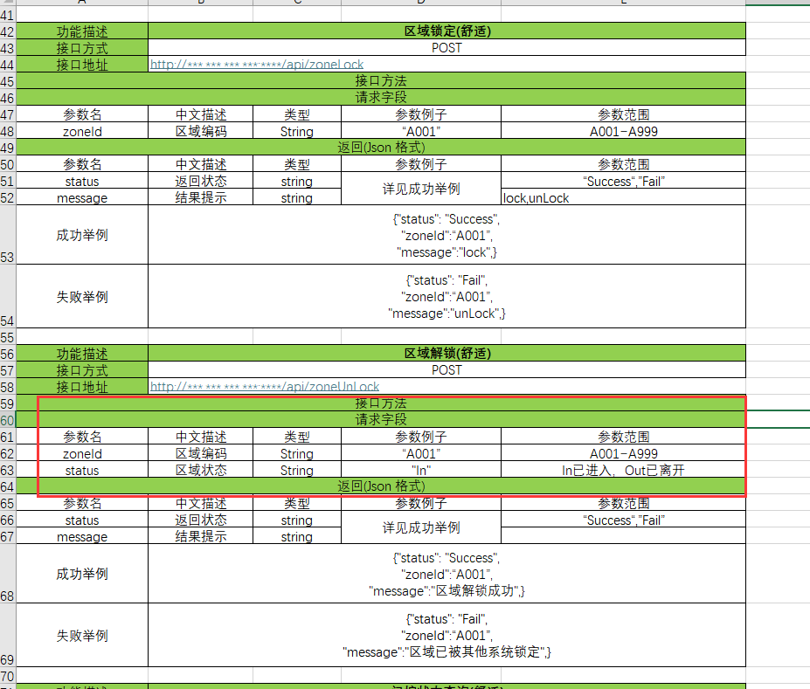
功能描述 | 区域锁定(舒适)
接口方式 | POST
接口地址 | http://***.***.***.***:****/api/zoneLock
接口方法
请求字段
参数名 | 中文描述 | 类型 | 参数例子 | 参数范围
zoneId | 区域编码 | String | “A001” | A001~A999
返回(Json 格式)
参数名 | 中文描述 | 类型 | 参数例子 | 参数范围
status | 返回状态 | string | 详见成功举例 | “Success“,”Fail”
message | 结果提示 | string |  | lock,unLock
成功举例 | {"status": "Success", "zoneId":“A001”, "message":"lock",}
失败举例 | {"status": "Fail", "zoneId":“A001”, "message":"unLock",}

功能描述 | 区域解锁(舒适)
接口方式 | POST
接口地址 | http://***.***.***.***:****/api/zoneUnLock
接口方法
请求字段
参数名 | 中文描述 | 类型 | 参数例子 | 参数范围
zoneId | 区域编码 | String | “A001” | A001~A999
返回(Json 格式)
参数名 | 中文描述 | 类型 | 参数例子 | 参数范围
status | 返回状态 | string | 详见成功举例 | “Success“,”Fail”
message | 结果提示 | string
成功举例 | {"status": "Success", "zoneId":“A001”, "message":"区域解锁成功",}
失败举例 | {"status": "Fail", "zoneId":“A001”, "message":"区域已被其他系统锁定",}

功能描述 | 门控状态查询(舒适)
接口方式 | GET
接口地址 | http://10.204.40.101:5551/api/door/getAllStatus (当前阶段用不到，但提供给你们做预留，以后需要用)
接口方法
请求字段
参数名 | 中文描述 | 类型 | 参数例子 | 参数范围

返回(Json 格式)
参数名 | 中文描述 | 类型 | 参数例子 | 参数范围
data | 数据 | list | 详见成功举例
id | 自动门ID | String
status | 门当前状态 | String
connect | 门网络状态 | String
cmd | 门完成状态 | String
errorno | 错误代码 | int
errormsg | 错误信息 | String
成功举例 | {"data": [ {"id": "Wasehouse_DOOR", "status": "close", "connect": true, "cmd": "close"}, {"id": "BSA_DOOR", "status": "close", "connect": true, "cmd": "close"}, {"id": "MCAM_DOOR", "status": "close", "connect": true, "cmd": "close"}, {"id": "POGO_DOOR", "status": "close", "connect": true, "cmd": "close"}], "errorno": 0, "errormsg": ""}
失败举例 | {"status": "Fail", "zoneId":“A001”, "message":"区域已被其他系统锁定",}

功能描述 | 开门(舒适)
接口方式 | GET
接口地址 | http://10.204.40.101:5551/api/door/on?id=***** (当前阶段用不到，但提供给你们做预留，以后需要用)
接口方法
请求字段
参数名 | 中文描述 | 类型 | 参数例子 | 参数范围
id | 自动门ID | String | Wasehouse_DOOR | Wasehouse_DOOR BSA_DOOR MCAM_DOOR POGO_DOOR
返回(Json 格式)
参数名 | 中文描述 | 类型 | 参数例子 | 参数范围
errorno | 错误代码 | int
errormsg | 错误信息 | String
成功举例 | http://10.204.40.101:5551/api/door/on?id=BSA_DOOR
 | {"errorno":0,"errormsg":""}
失败举例 | http://10.204.40.101:5551/api/door/on?id=BA_DOOR
 | {"errorno": -1, "errormsg": "KeyError: 'BA_DOOR'"}

功能描述 | 关门(舒适)
接口方式 | GET
接口地址 | http://10.204.40.101:5551/api/door/off?id=***** (当前阶段用不到，但提供给你们做预留，以后需要用)
接口方法
请求字段
参数名 | 中文描述 | 类型 | 参数例子 | 参数范围
id | 自动门ID | String | Wasehouse_DOOR | Wasehouse_DOOR BSA_DOOR MCAM_DOOR POGO_DOOR
返回(Json 格式)
参数名 | 中文描述 | 类型 | 参数例子 | 参数范围
errorno | 错误代码 | int
errormsg | 错误信息 | String
成功举例 | http://10.204.40.101:5551/api/door/off?id=BSA_DOOR
 | {"errorno":0,"errormsg":""}
失败举例 | http://10.204.40.101:5551/api/door/off?id=BA_DOOR
 | {"errorno": -1, "errormsg": "KeyError: 'BA_DOOR'"}

功能描述 | 物料交收区库位状态更新
接口方式 | POST
接口地址 | http://***.***.***.***:5002/api/rcs/binUpdate
接口方法
请求字段
参数名 | 中文描述 | 类型 | 参数例子 | 参数范围
binId | 库位ID | String | P099-01 | 详见Bin信息
binStatus | 库位设置状态 | int | 0 | 0: 清空, 1: 占位
返回(Json 格式)
参数名 | 中文描述 | 类型 | 参数例子 | 参数范围
status | 返回状态 | string | 详见成功举例 | “Success“,”Fail”
binId | 库位ID | String | P099-01 | 详见Bin信息
成功举例 | {"status": "Success", "binId":“P099-01”,}
失败举例 | {"status": "Fail", "binId":“P099-01”,}

功能描述 | 物料交收区库位状态更新
接口方式 | POST
接口地址 | http://***.***.***.***:5002/api/rcs/binUpdate
接口方法
请求字段
参数名 | 中文描述 | 类型 | 参数例子 | 参数范围
binId | 库位ID | String | P099-01 | 详见Bin信息

返回(Json 格式)
参数名 | 中文描述 | 类型 | 参数例子 | 参数范围
status | 返回状态 | string | 详见成功举例 | “Success“,”Fail”
status | 返回状态 | int | 0 | 0: 空,1: 满
成功举例 | {"status": "Success", "binId":“P099-01”, "message":0}
失败举例

